イベント仕様
イベント仕様

共通エラーを表示する
処理概要
 | 共通要求処理がE1・E2・E3のいずれかを選び、理由に対応する ErrorMsg と遷移先を保持したまま後処理へ進む。アクセス記録を呼び出した後、年金側Error.jspへforwardし、セッションのメッセージを表示する。表示処理は利用者からの入力値や候補一覧を要求しない。
 | 共通エラーを選ぶ処理と、ブラウザーにエラーHTMLを表示できた状態は別である。Action用catchより前の処理、同catchの本体、後処理、JSP描画にはそれぞれ失敗境界がある。
処理手順
 | 1. 要求を識別し、共通ログイン状態を確認する。
 | 1.1. | 共通processは要求文字コードをWindows-31Jに設定する。通常要求では FUNCTION_ID・VIEW_ID・COMMAND_ID を getParameter の文字列として取得する。userId の初期値はnullである。FUNCTION_ID だけを toLowerCase() でActionのパッケージ名に変換し、画面ID・コマンドIDにはこの小文字化を行わない。
 | 1.2. | VIEW_ID=Login ならログイン確認を省略して手順2へ進む。それ以外ではセッションの LoginBean を LoginInfoBean へキャストし、Beanが存在し、かつログイン可否がtrueの場合だけ確認を通過する。確認結果がfalseならE1の文言とエラーJSPを設定し、Actionを呼ばず手順3へ進む。ログイン可否の初期値はfalseであり、この判定に経過時間の計算はない。
 | 1.3. | 確認通過後の要求が VIEW_ID=Logout の場合、ログアウトActionより前に LoginBean の職員番号を userId へ取得する。識別値の欠落、セッション属性の型不一致、この事前取得等で生じる例外は、手順2.3のAction用catchの対象外である。
 | 2. 運用可否を確認し、必要な場合だけActionを実行する。
 | 2.1. | OperatePermission.check(actionPackage) を呼ぶ。この処理は最初に jdbc/Oracle_SP2NM の接続を取得し、その後に業務種別を判定する。nenkin は運用状態表の照会対象に含まれないため、先行処理が正常ならtrueとなる。接続取得等の Exception を内部で捕捉してfalseへ至る経路もある。
 | 2.2. | 戻り値がfalseならE2の文言とエラーJSPを設定し、Actionを呼ばず手順3へ進む。trueなら actionPackage + "." + viewID + commandID + "Action" をクラス名として、クラス解決、インスタンス生成、CommonAction へのキャスト、perform(req,res) の順に実行する。正常終了時はActionの戻り値を strUrl として共通後処理へ渡し、E1～E3の文言を新たに設定しない。
 | 2.3. | 手順2.2のAction生成・実行用tryから Exception が伝播した場合、printStackTrace()、FWLog.error(e) の順に処理し、その後でE3の文言とエラーJSPを設定する。これは Exception を対象とするcatchであり、すべての Throwable を捕捉する契約ではない。ログ出力等でcatch本体が失敗した場合も、その後の文言設定や表示完了を保証しない。
 | 3. メッセージと実遷移先を保持して共通後処理を行う。
 | 3.1. | VIEW_ID が Logout 以外なら LoginBean を再取得・キャストし、Beanがあれば職員番号で userId を設定する。Beanがなければ初期nullを維持する。Logout では再取得せず、手順1.3で取得できた値を維持する。ただしE1で手順1.3を通らなかった Logout 要求は初期nullのままである。ログイン拒否の枝を含め、存在するBeanから取得した職員番号を一律にnullへ置き換えない。
 | 3.2. | アクセス記録へ機能ID、画面ID、コマンドID、画面IDとコマンドIDを連結したアクションID、ユーザーIDを渡す。セッションの MESSAGE が非nullなら記録用JSP名を ./JSP/COMMON/SubMessage.jsp とし、nullなら strUrl を使う。この分岐では実遷移先 strUrl と ErrorMsg を変更しない。
 | 3.3. | CounterShift.countUp を呼ぶ。記録が成功した場合も、内部catchで失敗を処理して呼出しが戻った場合も、保持していたエラー理由のまま手順4へ進む。記録の独立commit、rollback試行、ログ出力の契約は後述する。
 | 4. Error.jspへforwardし、表示値を出力する。
 | 4.1. | エラーJSPの strUrl はnull・PDF・CSV のいずれでもないため、ServletはContent-Typeとキャッシュ抑止ヘッダーを設定し、RequestDispatcher.forward(req,res) を呼ぶ。ここはAction用catchの外側である。
 | 4.2. | Error.jspは ErrorMsg のnull判定により、既定文言または保持値を選ぶ。HtmlUtil.escape(Object) はnullを空文字、それ以外を String.valueOf で文字列化し、&、<、>、二重引用符、単一引用符の順に実体参照へ置換する。trim、文字数による切詰め、改行タグへの変換は行わない。
 | 4.3. | 固定見出し、変換後のメッセージ、「ログイン画面へ」リンクを出力する。表示後に ErrorMsg を削除せず、ViewBeanの更新、セッション全体の破棄、業務データの巻戻しも行わない。
処理フロー
 | 各図は手順1～4に対応する。図間では識別値、現在の userId、枝ごとの ErrorMsg、strUrl を引き継ぐ。E1・E2・E3の完全な条件と文言は概要の表に定義し、合流時に一つの理由へ置き換えない。
 | 図1は要求識別とログイン確認である。ログイン拒否は図3へ、確認通過または確認省略は図2へ進む。

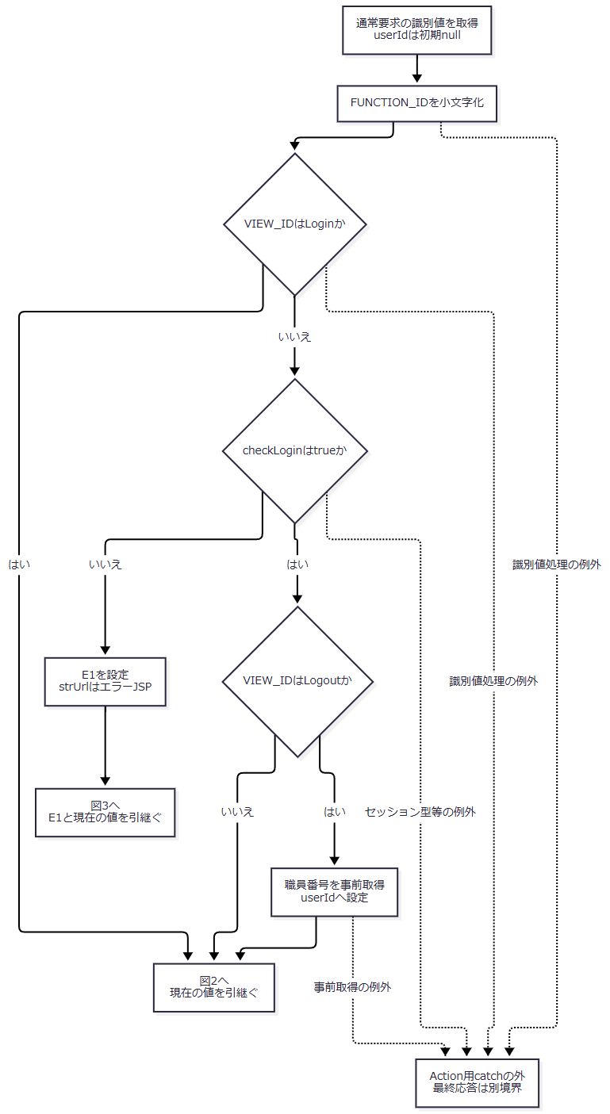

 | 図2は運用可否とAction実行である。運用可否処理自身の捕捉でfalseへ戻る場合と、呼出し外へ失敗が伝播する場合を区別する。

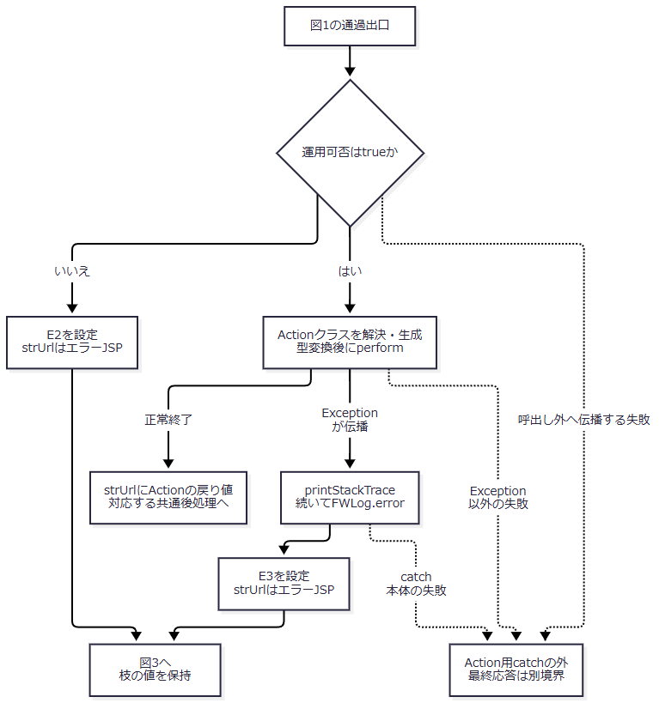

 | 図3は共通後処理である。記録用JSP名を変更しても、図4へ渡す実遷移先とメッセージは元の枝の値を維持する。

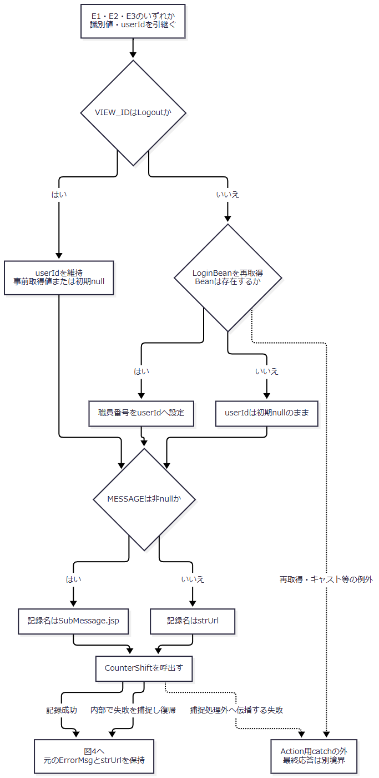

 | 図4はforwardとJSP描画である。既に応答送信を開始したActionから来る場合もあるため、forward失敗を表示完了へ合流させない。

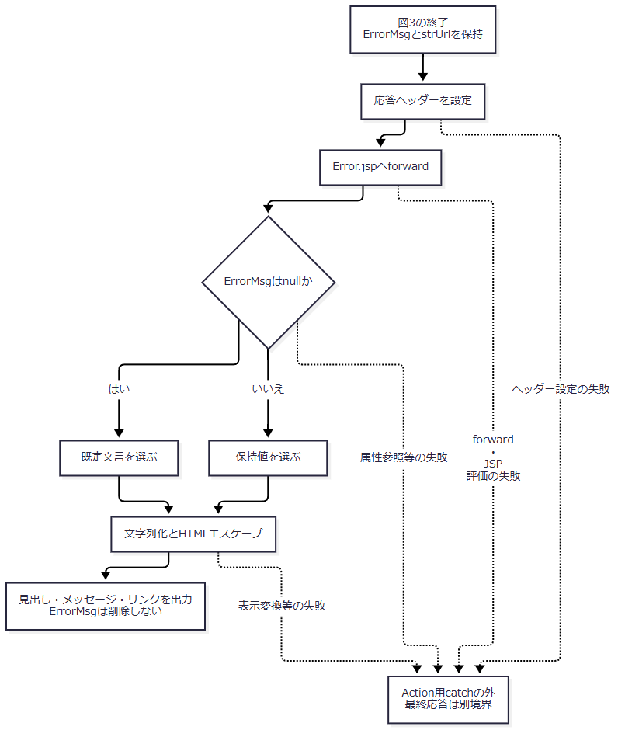

SQL・テーブル関連（ER図）
 | エラーメッセージの表示元は HttpSession.ErrorMsg であり、予約本表・削除明細・候補マスターを参照しない。JSP自体にSQLやDBトランザクションはなく、この表示データにはER図の対象となる表間関係がない。
 | 共通要求処理には、表示前のアクセス記録としてTBL-N2-006（DB2.Ｕカウンターシフト）へのINSERTがある。関連する記録表は一表のため、表間ER図は設けない。運用可否処理は年金について状態表のSELECTを行わず、接続取得が先行する点を区別する。接続・記録の共通契約はCOM-012、表の属性はDB定義の同一安定IDに対応する。
DB操作の詳細
操作・保持領域 |  |  | このイベントとの対応 |  | 確定・失敗の扱い
セッション ErrorMsg |  |  | E1・E2・E3で上書きし、JSPが参照する。表示用の Object を取得し、文字列として描画する。 |  | DB保存ではない。表示後に属性を消費しないため、再表示時も残存値を利用し得る。
運用可否の共通接続 |  |  | Actionの前に jdbc/Oracle_SP2NM を取得する。年金は状態表照会対象外。 |  | 接続取得等の内部例外からfalseへ戻る場合はE2になる。メンテナンス設定の実在を表す結果とは限らない。
アクセス記録INSERT |  |  | 別接続で DB2.Ｕカウンターシフト へアクセス日付・アクセス時刻・機能ＩＤ・画面ＩＤ・コマンドＩＤ・アクションＩＤ・ＪＳＰ名・ユーザーＩＤを追加する。 |  | 共通接続はautoCommit=falseであり、CounterShift 内で独立してcommitする。ErrorMsgを保存する処理ではない。

 | アクセス日付は yyyyMMdd、アクセス時刻は HHmmssSSS で記録用に生成する。識別情報と記録用JSP名は手順3の値を渡す。INSERTは文字列連結したSQLを Statement.executeUpdate に渡し、WHERE・JOIN・ORDER BY・ページングを伴わない。この経路にはPreparedStatementによるパラメータ型・サイズ指定はない。詳細な列対応は共通契約へ分離し、画面表示項目の保存先として扱わない。
 | 記録処理は Exception を捕捉すると、接続があればrollbackを試みて元の例外をログへ出す。rollbackとcloseの SQLException もログへ出す。通常の捕捉経路は例外を再送出せず復帰するため、エラー画面へのforwardは続く。ただしログ出力等から別の失敗が伝播する場合まで、復帰を保証しない。既にcommitしたアクセス記録を、後続のJSP描画失敗によって取り消す処理はない。
結果・例外時の扱い
段階・条件 |  |  |  | 結果と保証する範囲
E1・E2を選択 |  |  |  | 各理由の文言とエラーJSPを保持して後処理へ進む。Actionは実行しない。
Actionから伝播した Exception を共通catchで処理 |  |  |  | ログ出力後にE3を設定する。個別Actionで処理済みの入力エラーはこの経路へ入らない。
識別値欠落・型不一致等がAction用tryの前で発生 |  |  |  | 共通catchではエラー画面へ変換しない。FUNCTION_ID 欠落時の小文字化や VIEW_ID 欠落時のequalsが該当する。COMMAND_ID 欠落は連結でクラス名に取り込まれ得るため、同じ位置のnull参照エラーとして扱わない。
Action用catchの本体、後処理、forward、JSP評価で失敗 |  |  |  | 同じAction用catchへ戻る構造ではない。Error.jspにも独自catchやerrorPage指定はなく、収録web.xmlにもerror-page・filter登録はない。最終応答はコンテナー等の別境界となる。
Exception の対象外の失敗 |  |  |  | このcatchによるE3設定は保証しない。
ダウンロード送信中の失敗がAction外へ伝播 |  |  |  | 共通catchがE3を選び得るが、既に送信した内容や確定済み応答を必ずエラーHTMLへ置き換えられるとはいえない。

 | 共通Servletはforward前に Content-Type: text/html; charset=Windows-31J、Expires: Sat, 01 Jan 2000 00:00:00 GMT、cache-control: no-store、Pragma: no-cache を設定する。一方、年金側Error.jspのcontentType・pageEncoding・meta charsetはUTF-8である。要求復号、Servletの先行設定、JSPの出力宣言は別の契約であり、全経路の実HTTP文字コードを一方の値へ統一して説明しない。
 | エラー選択分岐とJSPは setStatus・sendError を呼ばない。そのため、共通エラー画面を選んだことだけからHTTP 500等の固定状態を定めない。HTMLの出力、クライアントへの到達、利用者による確認も同一の確定状態ではない。
ログイン画面へ戻る
処理概要
 | 利用者が「ログイン画面へ」を選択すると、ブラウザーがアプリケーションルートへ通常のリンク遷移を行い、ログインJSPを表示先とする。これはログインをやり直すための画面移動であり、リンク自身が認証やログアウトを実行する処理ではない。
処理手順
 | 1. 復帰リンクを選択する。
 | 1.1. | メッセージが未設定、空文字、設定済みのいずれの場合も、同じ a.access-button を表示する。確認ダイアログ、フォーム入力検査、JavaScript処理はない。
 | 1.2. | ブラウザーは request.getContextPath() + "/" へGETで移動する。Action.do への FUNCTION_ID・VIEW_ID・COMMAND_ID 送信は行わない。
 | 2. ログイン画面の入口へ移動する。
 | 2.1. | アプリケーションルートのwelcome-fileは JSP/MENU/Login.jsp である。また、index.jsp が処理される場合も同じJSPへforwardする。
 | 2.2. | 復帰先での入力とログイン実行はSCR-013およびCOM-015の責務となる。このリンク操作の結果に、再認証成功や年金職員セッションの再成立を含めない。
処理フロー
 | この図の入口は利用者のリンク選択、出口はログインJSPへの移動である。認証情報やフォーム値を引き継ぐ処理はない。

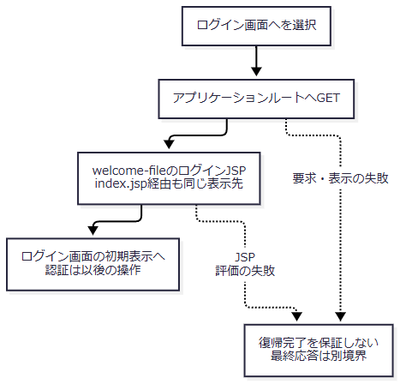

SQL・テーブル関連（ER図）
 | リンク要素にDB呼出しはなく、フォーム送信やActionの識別値もない。関連する表間関係がないためER図は非該当である。ログイン画面を表示した後の認証表・職員名簿の検索を、この復帰操作のDB処理として追加しない。
DB操作の詳細
 | このリンク自身は検索・保存・削除、DBパラメータの設定、commit・rollbackを行わず、共通Servletのアクセス記録呼出しも含まない。復帰先の画面処理と、その後のログイン要求は別イベントである。
 | Error.jspとリンクには ErrorMsg の削除、セッションinvalidate、ViewBeanの更新がない。残存するセッション属性の寿命を、リンク選択による消去として定義しない。
結果・例外時の扱い
 | 正常に遷移・描画できた場合はログイン画面が表示される。リンク操作に固有の成功メッセージや、ログアウト完了の応答はない。ルートへの通信やログインJSP描画が失敗した場合、Error.jsp内の処理で再捕捉する構造はなく、その失敗を共通エラー表示の成功へ結び付けない。

